Accès
Pour accèder à la liste :

 | 1. Déverrouiller la protection avec le mot de passe

 | 2. Afficher l'onglet masquer (clique droit sur l'onglet "accès" puis afficher pour afficher l'onglet liste)

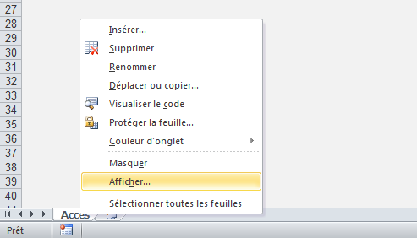

 | 3. Si vous voulez modifier puis sauvegarder la liste, n'oubliez pas de masquer l'onglet "liste" (clique droit sur l'onglet plus masquer) et de remettre un mot de passe en cliquant sur "protèger le classeur".

